Tabelle1
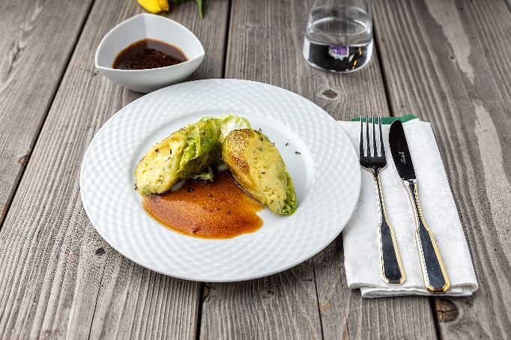
Vegetarische Wirsingroulade mit Kümmelsoße
Rezeptur / Vor- u. Nachkalkulation

Anzahl Portionen | 10 |  | Graue Felder können bearbeitet werden!

Artikel | Menge pro Port. in kg/l | Menge pro Anzahl Port. | Preis je kg/l/Stk. | Betrag gesamt | Verbrauch tatsächlich | Betrag tatsächlich
Burgis Kloßteig | 0.040 | 0.400 |  | - € |  | - €
Wirsing frisch | 0.100 | 1.000 |  | - € |  | - €
Frischkäse | 0.080 | 0.800 |  | - € |  | - €
Vollei | 0.010 | 0.100 |  | - € |  | - €
Schalotten | 0.020 | 0.200 |  | - € |  | - € | ZUBEREITUNG
Rinderfond (Glas) | 0.125 | 1.250 |  | - € |  | - €
Stärke | 0.005 | 0.050 |  | - € |  | - € | Die Wirsingblätter blanchieren. Den Burgis Kloßteig mit Frischkäse und Vollei zu einer Masse vermengen. Die blanchierten Wirsingblätter damit füllen, zu einer Roulade zusammen rollen und zusammenbinden. Die Rouladen von beiden Seiten anbraten und aus dem Topf nehmen. Die Schalotten fein würfeln und im Bratenansatz andünsten. Mit Rinderfond ablöschen und mit Kümmel verfeinern. Die Soße etwas einreduzieren lassen und mit Stärke andicken. Die Wirsingrouladen einsetzen und fertig schmoren. Die Wirsingroouladen schräg anschneiden und mit der Soße auf Tellern anrichten.
 |  | 0.000 |  | - € |  | - €
 |  | 0.000 |  | - € |  | - €
 |  | 0.000 |  | - € |  | - €
 |  | 0.000 |  | - € |  | - €
 |  | 0.000 |  | - € |  | - €
 |  | 0.000 |  | - € |  | - €
 |  | 0.000 |  | - € |  | - €
 |  | 0.000 |  | - € |  | - €
 |  | 0.000 |  | - € |  | - €
 |  | 0.000 |  | - € |  | - €
Gewürze | 0.002 | 0.020 |  | - € |  | - €
Salz, Pfeffer, Muskat | 0.000 | 0.000 |  | - € |  | - €
Öl, Butter, Divers | 0.010 | 0.100 |  | - € |  | - €
Betrag gesamt |  |  |  | - €
Betrag tatsächlich gesamt |  |  |  |  |  | - €
WE. Pro Pers. Kalkuliert |  |  |  | - €
plus Sicherheit in % | 6 |  |  | - €
WE.pro Pers. Gesamt |  |  |  | - €
WE.pro Pers. Tatsächlich |  |  |  |  |  | - €
plus Aufschlag in % | 320 | - € |  | - € | WE. In % | #DIV/0!
plus MwSt. in % | 19 | - € |  | - €
Verkaufspreis

